Tabelle1
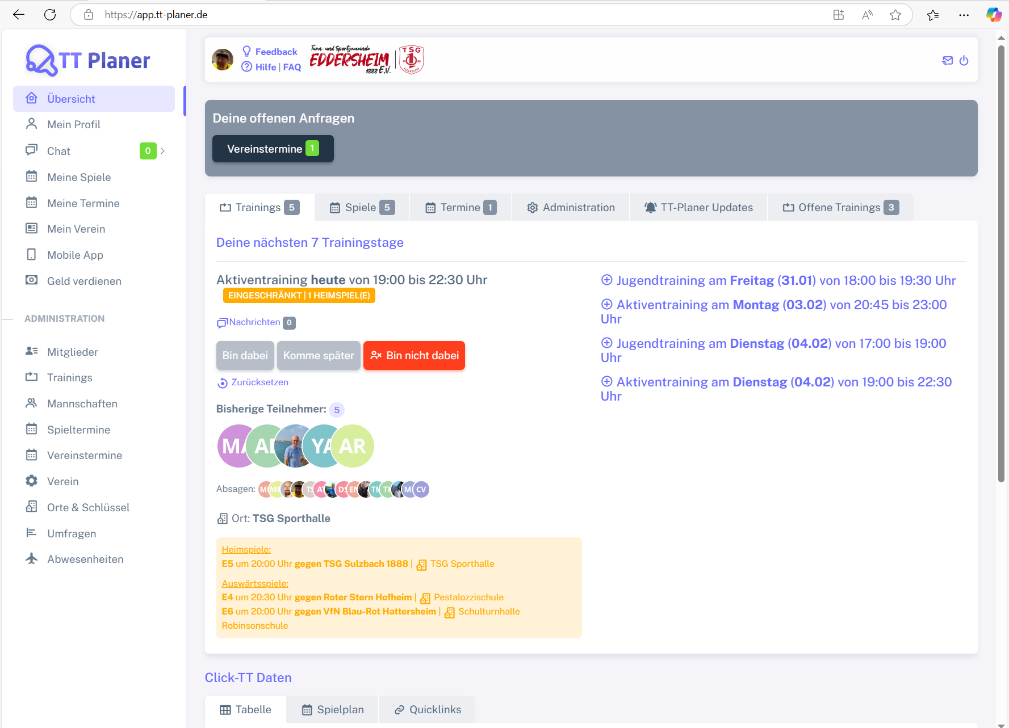
Control | Modus | lnkTTPlaner | menMain | lnkFeedback | lnkHilfe | lnkFaq | icoKontakt | icoAbmelden | subDeineOffenenAnfragen | pagTrainings | pagSpiele | pagTermine | pagAdministration | pagTTPlanerUpdates | pagOffeneTrainings | pagTabelle | pagSpielplan | pagQuicklinks | Action
Record/Selector | Modus | xpath=//*[@class='app-brand-link gap-2'] |  |  |  |  |  |  |  |  |  |  |  |  |  |  |  |  | Action
Check defaults | <CHK>

